セグメントシート
 |  |  |  |  |  |  |  |  |  |  |  |  |  |  |  |  |  |  |  |  |  |  |  | 事業番号 |  |  |  |  |  |  | 0025 |  | - | 06
令和2年度セグメントシート |  |  |  |  |  |  |  |  |  |  |  |  |  |  |  |  |  |  |  |  |  |  | （ | 教職員支援機構 |  |  |  |  |  |  |  |  |  |  | ）
セグメント名 |  |  |  | 業務経費（資格認定） |  |  |  |  |  |  |  |  |  |  |  | 担当部局庁 |  |  |  | 総合教育政策局 |  |  |  |  |  |  |  |  | 作成責任者
事業開始年度 |  |  |  | 平成３０年度 |  |  |  |  | 事業終了 （予定）年度 |  |  |  | 終了予定なし |  |  | 担当課室 |  |  |  | 教育人材政策課 |  |  |  |  |  |  |  |  | 教育人材政策課長 中野 理美
会計区分 |  |  |  | 一般会計
セグメント単位の 考え方 |  |  |  | 法人単位の財務諸表におけるセグメントとする。
根拠法令 （具体的な 条項も記載） |  |  |  | 独立行政法人教職員支援機構法 第三条、第十条 教育職員免許法 第16条の2第3項 教員資格認定試験規程 |  |  |  |  |  |  |  |  |  |  |  | 関係する計画、 通知等 |  |  |  | 教育振興基本計画（平成30年6月15日閣議決定） 中期目標（文部科学大臣指示） 中期計画（文部科学大臣認可）
主要政策・施策 |  |  |  | - |  |  |  |  |  |  |  |  |  |  |  | 主要経費 |  |  |  | その他の事項経費
事業目的 （目指す姿を簡潔に。3行程度以内） |  |  |  | 校長、教員その他の学校教育関係職員に対し、研修の実施、職務を行うに当たり必要な資質に関する調査研究及びその成果の普及その他の支援を行うことにより、これらの者の資質の向上を図ることを目的とする。
事業概要 （5行程度以内。別添可） |  |  |  | 平成30年度から、教員資格認定試験の実施に関する事務が文部科学省から移管されたことを受け、文部科学省及び大学と緊密な連携を図り、秘密保持に十分留意した上で、試験問題の作成、試験の運営等、本試験の実施に関する事務を実施する。
実施方法 |  |  |  | 交付
予算額・ 執行額 （単位:百万円） |  |  |  |  |  |  |  |  |  |  | 平成29年度 |  |  | 30年度 |  |  |  |  | 令和元年度 |  |  |  |  |  | 2年度 |  |  |  |  | 3年度要求
 |  |  |  | 経常収益 | 予算額：運営費交付金 |  |  |  |  |  |  |  |  | 104 |  |  |  |  | 135 |  |  |  |  |  | 77
 |  |  |  |  | 執行額 | 運営費交付金 |  |  |  |  |  |  |  | 104 |  |  |  |  | 93
 |  |  |  |  |  | 補助金等 |  |  |  |  | 0 |  |  | 0 |  |  |  |  | 0
 |  |  |  |  |  | その他 |  |  |  |  |  |  |  | 32 |  |  |  |  | 29
 |  |  |  |  |  | 計 |  |  |  |  | 0 |  |  | 136 |  |  |  |  | 122
 |  |  |  |  | 運営費交付金収益の割合 |  |  |  |  |  | #DIV/0! |  |  | 76.5% |  |  |  |  | 76.2%
 |  |  |  |  | 運営費交付金収益化基準 |  |  |  |  |  | 業務達成基準 |  |  | 業務達成基準 |  |  |  |  | 業務達成基準 |  |  |  |  |  | 業務達成基準
 |  |  |  | 経常費用 | 予算額 |  |  |  |  |  | - |  |  | - |  |  |  |  | -
 |  |  |  |  | 執行額 |  |  |  |  |  | 103 |  |  |  |  |  |  |  | 271
 |  |  |  |  | 執行率 |  |  |  |  |  | #VALUE! |  |  | #VALUE! |  |  |  |  | #VALUE!
令和2・3年度予算内訳 （単位：百万円） |  | 歳出予算目 |  |  |  |  |  | 2年度当初予算 |  |  |  | 3年度要求 |  |  | 主な増減理由
 |  | 独立行政法人教職員支援機構運営費交付金 |  |  |  |  |  | 77 |  |  |  |  |  |  | ※金額は単位未満四捨五入して記載していることから、合計が一致しない場合がある。

 |  | 計 |  |  |  |  |  | 77 |  |  |  | 0

定量的な成果目標の設定が困難な場合 | 定量的な目標が設定できない理由及び定性的な成果目標 |  |  | 定量的な目標が設定できない理由 |  |  |  |  |  |  |  |  |  |  |  |  | 定性的な成果目標と平成29～令和元年度の達成状況・実績

 |  |  |  | 本業務は、文部科学大臣が行う試験に関して、機構が実施に関する事務を行うものであるが、試験の目的や実施の有無、実施の枠組みは文部科学省が年度ごとに定めるものであり、機構は定められた枠組みの中で事務を行うものであるため。 |  |  |  |  |  |  |  |  |  |  |  |  | 文部科学省において実施要領が定められた種目について、秘密保持に十分留意した上で、その実施に関する事務を確実に行う。

 | 事業の妥当性を検証するための代替的な達成目標及び実績 |  |  | 代替目標 |  |  |  |  |  |  | 代替指標 |  |  |  |  |  | 単位 |  |  | 平成29年度 |  |  | 30年度 |  |  |  | 令和元年度 |  | 中間目標 |  |  | 目標最終年度
 |  |  |  |  |  |  |  |  |  |  |  |  |  |  |  |  |  |  |  |  |  |  |  |  |  |  |  |  | 2 |  | 年度 | - |  | 年度
 |  |  |  | 文部科学省において実施要領が定められた種目について、実施に関する事務を確実に行う |  |  |  |  |  |  | 実施種目数 |  |  |  |  | 実績 | 種目 |  |  | - |  |  | 3 |  |  |  | 3 |  | - |  |  | -
 |  |  |  |  |  |  |  |  |  |  |  |  |  |  |  | 目標値 | 種目 |  |  | - |  |  | 3 |  |  |  | 3 |  | - |  |  | -
 |  |  |  |  |  |  |  |  |  |  |  |  |  |  |  | 達成度 | ％ |  |  | - |  |  | 100 |  |  |  | 100 |  | - |  |  | -
活動指標及び 活動実績 （アウトプット） |  |  |  | 活動指標 |  |  |  |  |  |  |  |  |  |  |  |  | 単位 |  |  | 平成29年度 |  |  | 30年度 |  |  |  | 令和元年度 |  | 2年度 活動見込 |  |  | 3年度 活動見込
 |  |  |  | 教員資格認定試験の出願受理件数 |  |  |  |  |  |  |  |  |  |  |  | 活動実績 | 件 |  |  | - |  |  | 1,385 |  |  |  | 1,165 |  | - |  |  | -
 |  |  |  |  |  |  |  |  |  |  |  |  |  |  |  | 当初見込み | 件 |  |  | - |  |  | 1,593 |  |  |  | 1,385 |  | 1,165 |  |  | -
単位当たり コスト |  |  |  | 算出根拠 |  |  |  |  |  |  |  |  |  |  |  |  | 単位 |  |  | 平成29年度 |  |  | 30年度 |  |  |  | 令和元年度 |  | 2年度 活動見込 |  |  | 3年度 活動見込
 |  |  |  | 資格認定試験事業費／ 出願受理件数（志願者数） |  |  |  |  |  |  |  |  |  |  |  | 単位当たり コスト | 千円 |  |  | - |  |  | 69 |  |  |  | 70 |  | 66 |  |  | -
 |  |  |  |  |  |  |  |  |  |  |  |  |  |  |  | 計算式 | 千円/件 |  |  | - |  |  | 96,081／ 1,385人 |  |  |  | 81,680／ 1,165人 |  | 77,000／ 1,165 人
独法等所管部局による点検・改善
 |  | 項 目 |  |  |  |  |  |  |  |  |  |  |  |  |  |  |  |  | 評 価 |  | 評価に関する説明
国費投入の必要性 |  | 事業の目的は国民や社会のニーズを的確に反映しているか。 |  |  |  |  |  |  |  |  |  |  |  |  |  |  |  |  | ○ |  | 教職員支援機構は、国として行うべき校長、教員などの学校教育関係職員に対する研修等を行う目的で設置されており、過去の閣議決定においても、機能強化を進めることとされている。
 |  | 地方自治体、民間等に委ねることができない事業なのか。 |  |  |  |  |  |  |  |  |  |  |  |  |  |  |  |  | ○ |  | 教職員支援機構は、養成・採用・研修の一体改革を担う新たなミッションを実現するために、従来の直営型の研修機能に加え、研修の高度化・体系化、調査研究、全国の教育委員会や大学との連携協動などを担う研修のナショナルセンターとしての役割・機能を果たしている。 教職員支援機構が、養成・採用・研修を通じた一体的な改革を図っていく上で、地方公共団体や教職大学院などの大学等とのネットワークを構築しつつ、各段階を通じた教員の資質能力の向上に関する研修の実施、調査、分析、研究開発や情報の整理・収集・提言等を担う全国的な拠点を整備し、教職員支援機構が各地方公共団体や大学等と人的交流を図るなど、全国各地の教職員を支援するという視点から様々な取組をリードしていくことが求められる。 このような教職員の養成・採用・研修に携わる関係諸機関をつなぐ全国的なネットワークを構築し、役割を果たすことができるのは、教職員支援機構をおいてほかなく、自治体や民間で実施するのは困難である。
 |  | 政策目的の達成手段として必要かつ適切な事業か。政策体系の中で優先度の高い事業か。 |  |  |  |  |  |  |  |  |  |  |  |  |  |  |  |  | ○ |  | 文部科学省の政策目標では、「新しい時代に向けた教育政策の推進」（政策目標１）として、国民一人一人が生涯にわたって、あらゆる機会に、あらゆる場所において学習することができ、その成果を適切に生かすことのできる社会を実現することを定め、そのための施策目標として、「魅力ある教育人材の養成・確保」（施策目標１－３）を定めている。 上記の政策目標を達成するため、機構は教職員の養成・採用・研修の一体的改革を担う中核拠点として、教職員の資質の向上をミッションとしており、優先度の高い重要な事業である。
事業の効率性 |  | 競争性が確保されているなど支出先の選定は妥当か。 |  |  |  |  |  |  |  |  |  |  |  |  |  |  |  |  | ○ |  | 令和元年度の一者応札又は一者応募の件数は3件、34百万円であった。また、競争性のない随意契約は7件、31百万円であった。 調達規模に応じ競争参加資格要件を必要最小限にするため、事前に市場調査を十分に行うなど、一者応札の状況が改善されるよう、今後も検討していく。 一般競争契約等の実施に当たっては、競争参加資格要件の緩和、仕様内容の見直しや公告期間の延長（従前の原則10日以上から20日以上を確保）等を実施し、競争性の確保に努めている。 また、競争性のない随意契約については、真にやむを得ないもの以外はない。
 |  |  | 一般競争契約、指名競争契約又は随意契約（企画競争）による支出のうち、一者応札又は一者応募となったものはないか。 |  |  |  |  |  |  |  |  |  |  |  |  |  |  |  | 有
 |  |  | 競争性のない随意契約となったものはないか。 |  |  |  |  |  |  |  |  |  |  |  |  |  |  |  | 有
 |  | 受益者との負担関係は妥当であるか。 |  |  |  |  |  |  |  |  |  |  |  |  |  |  |  |  | ○ |  | 宿泊費等、受益者に対して応分の負担を求めており妥当である。
 |  | 単位当たりコスト等の水準は妥当か。 |  |  |  |  |  |  |  |  |  |  |  |  |  |  |  |  | ○ |  | 単位あたりのコストは、減少傾向または同程度で推移しており妥当である。
 |  | 資金の流れの中間段階での支出は合理的なものとなっているか。 |  |  |  |  |  |  |  |  |  |  |  |  |  |  |  |  | ○ |  | 年度計画に即した業務の遂行のために必要な支出であり、合理的なものとなっている。
 |  | 費目・使途が事業目的に即し真に必要なものに限定されているか。 |  |  |  |  |  |  |  |  |  |  |  |  |  |  |  |  | ○ |  | 費目・使途については、事業目的に即し、真に必要なものに限定されている。
 |  | その他コスト削減や効率化に向けた工夫は行われているか。 |  |  |  |  |  |  |  |  |  |  |  |  |  |  |  |  | ○ |  | 経費等の削減・効率化については、施設の維持管理・運営業務について、複数年の民間委託契約の継続、他機関との物品の共同調達、研修棟等の照明設備のLED化を実施している。
事業の有効性 |  | 成果実績は成果目標に見合ったものとなっているか。 |  |  |  |  |  |  |  |  |  |  |  |  |  |  |  |  | ○ |  | 成果実績は成果目標に対して十分なものとなっている。
 |  | 事業実施に当たって他の手段・方法等が考えられる場合、それと比較してより効果的あるいは低コストで実施できているか。 |  |  |  |  |  |  |  |  |  |  |  |  |  |  |  |  | ‐ |  | -
 |  | 活動実績は見込みに見合ったものであるか。 |  |  |  |  |  |  |  |  |  |  |  |  |  |  |  |  | ○ |  | 文部科学大臣により指示がなされた中期目標に基づき、中期計画を策定し、各年度毎の計画を立てることにより各事業を実施している。当該年度計画に沿い着実に達成されており、活動実績は概ね見込みどおりとなっている。
 |  | 整備された施設や成果物は十分に活用されているか。 |  |  |  |  |  |  |  |  |  |  |  |  |  |  |  |  | ○ |  | 中期計画・年度計画に基づく各事業の運営や実施に際し、十分に活用されている。
関連事業 |  | 関連する事業がある場合、他部局・他府省等と適切な役割分担を行っているか。（役割分担の具体的な内容を各事業の右に記載） |  |  |  |  |  |  |  |  |  |  |  |  |  |  |  |  | ‐ |  | -
 |  | 所管府省名 |  | 事業番号 |  |  |  |  |  | 事業名

点検・改善結果 |  | 点検結果 |  | 支出先等については、業務実績報告書等における随意契約見直し計画の状況等により、その内容を把握している。 随意契約によることが真にやむを得ないもの以外は全て一般競争契約等の競争性のある契約方式への移行が完了されている。 システム等の保守契約方法、定期刊行物等の購入、旅費支給制度の見直しや研修会場の集約化を行ったことにより、経費節減・効率化が図られ、一般管理費及び業務経費とも削減目標を達成した。 さらに、平成２５年１２月の閣議決定における指摘事項を踏まえ、（１）物品の共同調達（２）間接事務の共同実施（３）職員研修について、（独）国立特別支援教育総合研究所（独）国立青少年教育振興機構（独）国立女性教育会館と引き続き共同して実施することで、経費削減及び業務の効率化が図られている。
 |  | 改善の 方向性 |  | 文部科学大臣に認可された第５期中期計画に基づき策定された年度計画に沿って各事業を着実に実施する。 また、引き続き業務の効率化に努めるとともに、「独立行政法人における調達等合理化の取組の推進について」（平成２７年５月２５日総務大臣決定）に基づく取組を着実に実施する。
備考
資金の流れ （資金の受け取り先が何を行っているかについて補足する） （単位：百万円） |  |  |  | ※令和元年度実績を記入。執行実績がない新規事業、新規要求事業については現時点で予定やイメージを記入。
 |  |  |  | なお、金額は単位未満四捨五入して記載していることから、合計が一致しない場合がある。
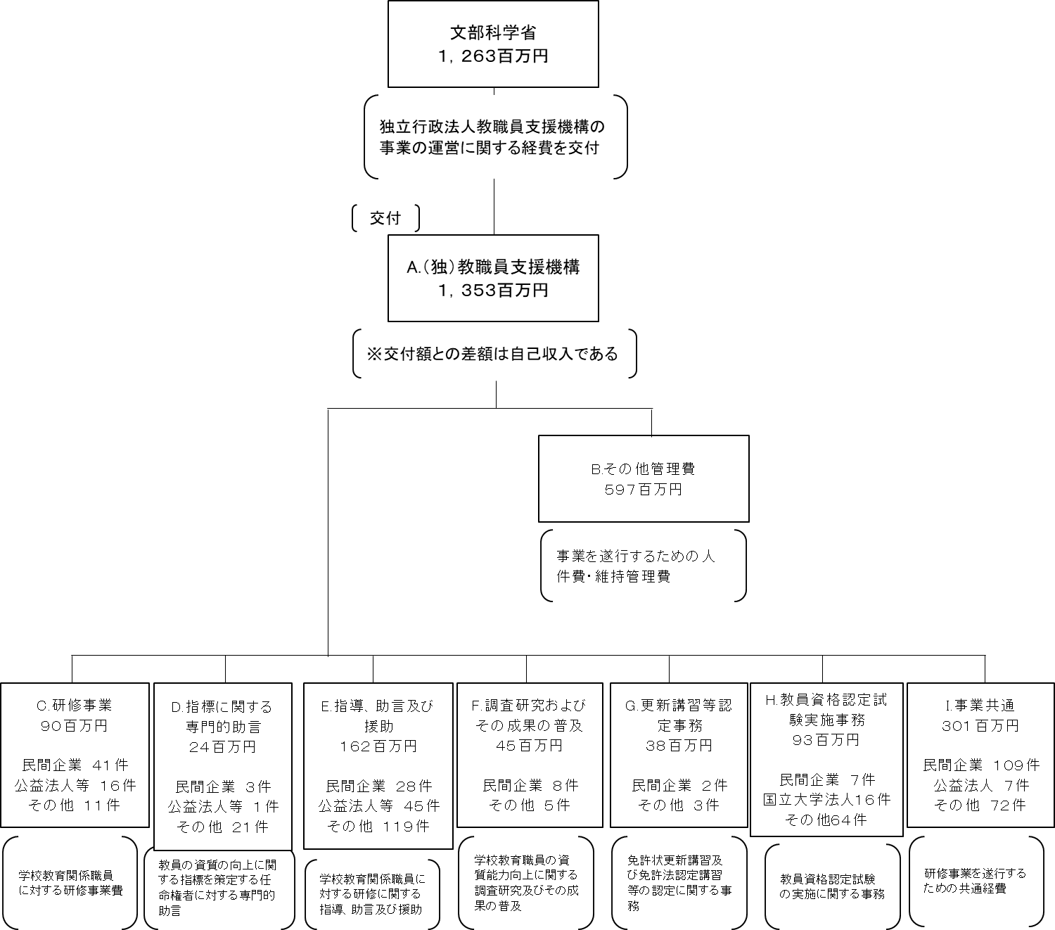

費目・使途 （「資金の流れ」においてブロックごとに最大の金額が支出されている者について記載する。費目と使途の双方で実情が分かるように記載） |  |  |  | H.国立大学法人A
 |  |  |  | 費 目 |  |  |  | 使 途 |  |  |  |  |  |  |  | 金 額 (百万円） |  | 費 目 |  |  |  | 使 途 |  |  |  |  |  |  |  |  |  | 金 額 (百万円）
 |  |  |  | 事業委託費 |  |  |  | 教員資格認定試験実施委託費等 |  |  |  |  |  |  |  | 12

 |  |  |  | 計 |  |  |  |  |  |  |  |  |  |  |  | 12 |  | 計 |  |  |  |  |  |  |  |  |  |  |  |  |  | 0

費目・使途欄についてさらに記載が必要な場合はチェックの上【別紙２】に記載 |  |  |  |  |  |  |  |  |  |  |  |  |  |  |  |  |  |  |  |  |  |  |  |  |  | チェック

 | 支出先上位１０者リスト
 | H
 |  | 支 出 先 |  |  |  |  | 法 人 番 号 |  |  |  | 業 務 概 要 |  |  |  |  | 支 出 額 （百万円） |  | 契約方式等 |  |  |  | 入札者数 （応募者数） |  |  |  | 落札率 |  | 一者応札・一者応募又は 競争性のない随意契約となっ た理由及び改善策 （支出額10億円以上）
1 |  | 国立大学法人 Ａ |  |  |  |  |  |  |  |  | 小学校教員資格認定試験実施委託費 |  |  |  |  | 7 |  | 随意契約 （その他） |  |  |  | - |  |  |  | -
2 |  | 国立大学法人 Ａ |  |  |  |  |  |  |  |  | 幼稚園教員資格認定試験実施委託費 |  |  |  |  | 5 |  | 随意契約 （その他） |  |  |  | - |  |  |  | -
3 |  | 国立大学法人 Ｂ |  |  |  |  |  |  |  |  | 小学校教員資格認定試験実施委託費 |  |  |  |  | 11 |  | 随意契約 （その他） |  |  |  | - |  |  |  | -
4 |  | 国立大学法人 Ｃ |  |  |  |  |  |  |  |  | 特別支援学校教員資格認定試験実施委託費 |  |  |  |  | 7 |  | 随意契約 （その他） |  |  |  | - |  |  |  | -
5 |  | 独立行政法人 A |  |  |  |  |  |  |  |  | 小学校教員資格認定試験問題 印刷 |  |  |  |  | 6 |  | 随意契約 （その他） |  |  |  | - |  |  |  | -
6 |  | 国立大学法人 Ｄ |  |  |  |  |  |  |  |  | 小学校教員資格認定試験実施委託費 |  |  |  |  | 4 |  | 随意契約 （その他） |  |  |  | - |  |  |  | -
7 |  | 国立大学法人 Ｅ |  |  |  |  |  |  |  |  | 小学校教員資格認定試験実施委託費 |  |  |  |  | 4 |  | 随意契約 （その他） |  |  |  | - |  |  |  | -
8 |  | 国立大学法人 Ｆ |  |  |  |  |  |  |  |  | 小学校教員資格認定試験実施委託費 |  |  |  |  | 4 |  | 随意契約 （その他） |  |  |  | - |  |  |  | -
9 |  | 国立大学法人 Ｇ |  |  |  |  |  |  |  |  | 小学校教員資格認定試験実施委託費 |  |  |  |  | 4 |  | 随意契約 （その他） |  |  |  | - |  |  |  | -
10 |  | 国立大学法人 H |  |  |  |  |  |  |  |  | 小学校教員資格認定試験実施委託費 |  |  |  |  | 4 |  | 随意契約 （その他） |  |  |  | - |  |  |  | -
11 |  | 国立大学法人 I |  |  |  |  |  |  |  |  | 小学校教員資格認定試験実施委託費 |  |  |  |  | 3 |  | 随意契約 （その他） |  |  |  | - |  |  |  | -
12 |  | ※機密性の高い業務を委託しているため、国立大学法人名は明記しない

支出先上位10者リスト欄についてさらに記載が必要な場合はチェックの上【別紙３】に記載 |  |  |  |  |  |  |  |  |  |  |  |  |  |  |  |  |  |  |  |  |  |  |  |  |  | チェック

 | 国庫債務負担行為等による契約先上位10者リスト
 |  | ﾌﾞﾛｯｸ 名 | 契 約 先 |  |  |  | 法 人 番 号 |  |  |  | 業 務 概 要 |  |  |  |  | 契約額 （百万円） |  | 契約方式 |  |  |  | 入札者数 （応募者数） |  |  |  | 落札率 |  | 一者応札・一者応募又は 競争性のない随意契約となっ た理由及び改善策 （支出額10億円以上）
1 |  |  | - |  |  |  | - |  |  |  | - |  |  |  |  | - |  |  |  |  |  | - |  |  |  | - |  | -

